Sheet4
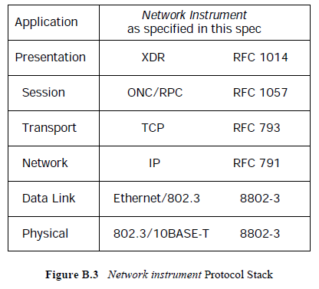

Application | Instrument | LAN | アプリケーション層 | 測定器 | デバイスファンクション
Presentation |  |  | プレゼンテーション層 | XDR |  | IEEE488,2
Session |  |  | セッション層 | RPC
Transport |  |  | トランスポート層 | TCP |  | IEEE488.1
Network |  |  | ネットワーク層 | IP
Data | Link |  | データリンク層 | Ethernet Frame
Physical |  |  | 物理層 | 10BASE-T | ドライバ及びレシーバ
Ethernet/802.3
802.3/10BASE-T

